Dashboard
Painel de Acompanhamento

Indicadores Gerais |  |  |  |  |  |  |  | Situação Últimos 30 Dias
TOTAL DE CHAMADOS |  | CHAMADOS ABERTOS |  | CHAMADOS ENCERRADOS |  | ATENDIDOS ÚLT. 7 DIAS | REABERTOS | ABERTOS |  | ENCERRADOS |  | AINDA ABERTOS
409 |  | 155 |  | 254 |  | 27 | 0 | 35 |  | 19 |  | 16

Atendidos por Mês — Jan a Set/2026
Chamados Atendidos por Mês (Encerrados) |  |  |  |  |  |  |  | Chamados por Classificação
Mês | Atendidos |  |  |  |  |  |  |  | Atendidos | Em Aberto | Abertos Últ. 30d
Mar/2026 | 1 |  |  |  |  |  |  | Cancelamento e Reemissão de Nota Fiscal | 98 | 56 | 6
Abr/2026 | 1 |  |  |  |  |  |  | Cobrança e Contestação | 38 | 41 | 2
Mai/2026 | 3 |  |  |  |  |  |  | Pagamentos, Boletos e Recebimentos | 50 | 22 | 3
Jun/2026 | 0 |  |  |  |  |  |  | Contratos, Comercial e Cadastro | 43 | 15 | 2
Jul/2026 | 74 |  |  |  |  |  |  | Atendimento Administrativo e Suporte | 18 | 11 | 2
Ago/2026 | 96 |  |  |  |  |  |  | Faturamento e Obrigações Fiscais | 7 | 9 | 1
Set/2026 | 78
Chamados por Classificação - Em Aberto

Chamados por Responsável
Classificação | Atendidos | Encerrado Últ. 7 Dias | Em Andamento | Em Aberto | Prioridade
Vanessa Araujo | 8 | 1 | 0 | 0 | 0
Stephany Lima | 78 | 7 | 11 | 58 | 18
Pamela de Sá | 28 | 1 | 8 | 35 | 7
Emilly Maria | 80 | 8 | 5 | 37 | 14
Amanda Silva | 40 | 10 | 4 | 25 | 6

Atendidos — Últimos 7 Dias
Origem Chamados
Atendidos nos Últimos 7 Dias
Data | Dia da Semana | Atendidos
2026-09-18 | sex | 4 |  |  |  |  |  | Origem Chamados
2026-09-19 | sáb | 0 |  |  |  |  |  | Interno | 195
2026-09-20 | dom | 0 |  |  |  |  |  | Externo | 214
2026-09-21 | seg | 2
2026-09-22 | ter | 10
2026-09-23 | qua | 5
2026-09-24 | qui | 5
Total 7 dias |  | 26

Alçadas
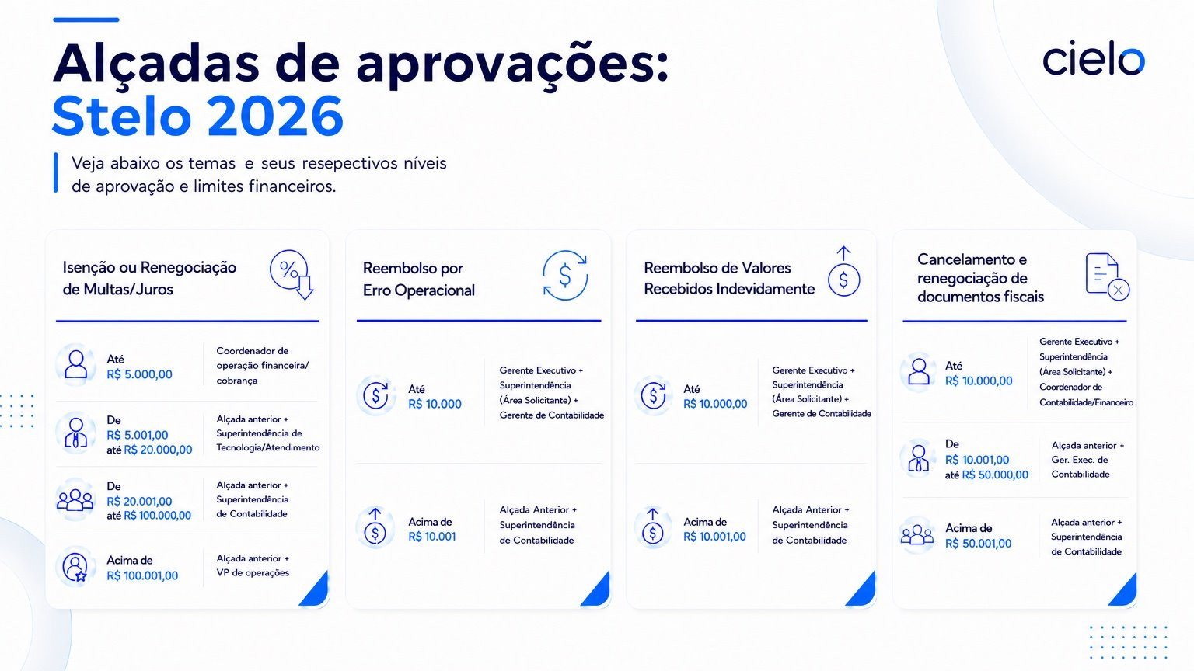

Info. filas N1 e N2
